Лист1
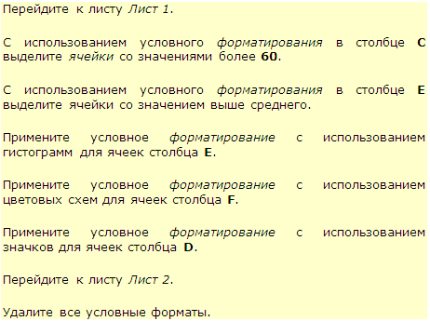
Наименование товара | Поставщик | Объем партии | Цена | Затраты | Дата реализации | Менеджер
Виспа | Ланта | 47 | 5,236.00р. | 246,092.00р. | 2015-03-13 | Гришин
Виспа | Ланта | 52 | 5,984.00р. | 311,168.00р. | 2015-03-11 | Иванов
Луна | Мозаика | 13 | 5,610.00р. | 72,930.00р. | 2015-03-13 | Петров
Марс | Валентина | 61 | 7,854.00р. | 479,094.00р. | 2015-03-17 | Попов
Марс | Валентина | 8 | 8,415.00р. | 67,320.00р. | 2015-03-11 | Гришин
Пикник | Колизей | 23 | 8,976.00р. | 206,448.00р. | 2015-03-11 | Сидоров
Баунти | Орион | 84 | 6,545.00р. | 549,780.00р. | 2015-03-14 | Иванов
Баунти | Орион | 65 | 6,545.00р. | 425,425.00р. | 2015-03-13 | Петров
Луна | Колизей | 21 | 5,049.00р. | 106,029.00р. | 2015-03-13 | Попов
Пикник | Колизей | 55 | 8,602.00р. | 473,110.00р. | 2015-03-14 | Попов
Сникерс | Колизей | 3 | 8,041.00р. | 24,123.00р. | 2015-03-13 | Гришин
Сникерс | Каскад | 71 | 6,732.00р. | 477,972.00р. | 2015-03-14 | Иванов
Сникерс | Каскад | 84 | 7,854.00р. | 659,736.00р. | 2015-03-14 | Петров
Твикс | Каскад | 14 | 7,293.00р. | 102,102.00р. | 2015-03-13 | Сидоров
Баунти | Валентина | 14 | 6,732.00р. | 94,248.00р. | 2015-03-13 | Иванов
Баунти | Пингвин | 85 | 7,480.00р. | 635,800.00р. | 2015-03-13 | Петров
Баунти | Пингвин | 65 | 6,545.00р. | 425,425.00р. | 2015-03-14 | Сидоров
Виспа | Орион | 84 | 5,423.00р. | 455,532.00р. | 2015-03-13 | Иванов
Виспа | Пингвин | 76 | 5,610.00р. | 426,360.00р. | 2015-03-14 | Петров
Луна | Мозаика | 60 | 5,797.00р. | 347,820.00р. | 2015-03-18 | Сидоров
Луна | Колизей | 97 | 6,171.00р. | 598,587.00р. | 2015-03-13 | Попов
Марс | Ланта | 36 | 7,293.00р. | 262,548.00р. | 2015-03-13 | Гришин
Марс | Крокус | 18 | 7,480.00р. | 134,640.00р. | 2015-03-13 | Иванов
Марс | Каскад | 44 | 7,106.00р. | 312,664.00р. | 2015-03-18 | Петров
Пикник | Мозаика | 95 | 9,350.00р. | 888,250.00р. | 2015-03-13 | Сидоров
Сникерс | Колизей | 97 | 8,415.00р. | 816,255.00р. | 2015-03-13 | Попов
Стратос | Крокус | 26 | 8,041.00р. | 209,066.00р. | 2015-03-13 | Иванов
Стратос | Крокус | 71 | 8,976.00р. | 637,296.00р. | 2015-03-14 | Петров
Твикс | Ланта | 93 | 6,919.00р. | 643,467.00р. | 2015-03-18 | Гришин
Баунти | Крокус | 8 | 6,545.00р. | 52,360.00р. | 2015-03-18 | Иванов
Виспа | Колизей | 98 | 5,423.00р. | 531,454.00р. | 2015-03-17 | Попов
Марс | Орион | 49 | 8,228.00р. | 403,172.00р. | 2015-03-17 | Сидоров
Пикник | Валентина | 98 | 8,976.00р. | 879,648.00р. | 2015-03-16 | Попов
Сникерс | Орион | 19 | 6,545.00р. | 124,355.00р. | 2015-03-18 | Гришин
Твикс | Орион | 25 | 5,610.00р. | 140,250.00р. | 2015-03-18 | Иванов
Твикс | Орион | 89 | 7,480.00р. | 665,720.00р. | 2015-03-17 | Петров
Баунти | Крокус | 9 | 7,106.00р. | 63,954.00р. | 2010-10-18 | Сидоров
Виспа | Колизей | 85 | 5,610.00р. | 476,850.00р. | 2015-03-16 | Попов
Пикник | Корона | 63 | 8,789.00р. | 553,707.00р. | 2015-02-18 | Иванов
Сникерс | Корона | 58 | 8,602.00р. | 498,916.00р. | 2015-04-18 | Петров
Сникерс | Корона | 56 | 8,789.00р. | 492,184.00р. | 2015-03-16 | Сидоров
Твикс | Пингвин | 43 | 6,545.00р. | 281,435.00р. | 2015-03-16 | Попов

